Chi tiết địa chất
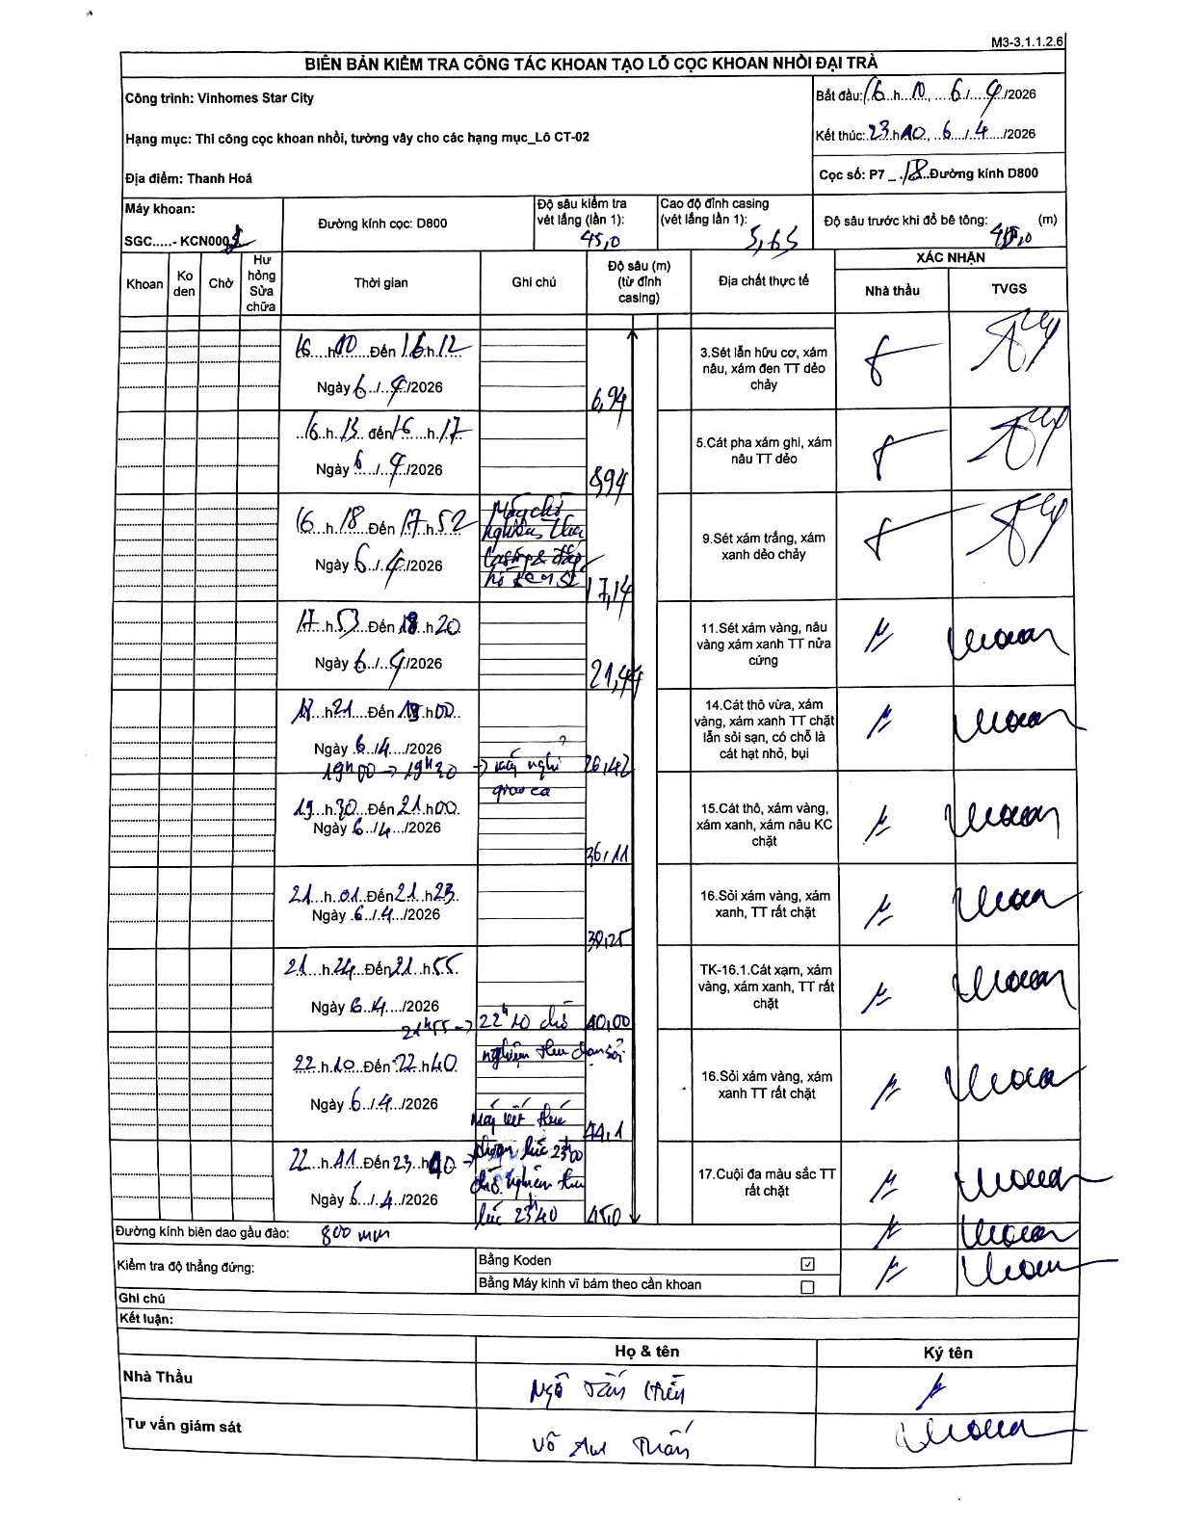
Dự án | Star City Thanh Hóa
Hạng mục | Thi công cọc khoan nhồi, tường vây cho các hạng mục_Lô CT-02
Tên bộ phận | Thi công cọc khoan nhồi
Số hiệu cọc | P7-18
Tên Máy khoan | SGC-KCN0002
Đường kính | D800
Bắt đầu thi công | 16:00 06/04/2026
Kết thúc thi công | 23:40 06/04/2026

Địa chất TT | Đường kính | Mô tả lớp thiết kế | Từ (h) | Đến (h) | Cao độ từ | Cao độ đến | T.Gian (h) | Dài (m) | V (m/h) | Ghi chú
1 | D800 | Sét lẫn hữu cơ, xám nâu, xám đen TT dẻo chảy | 16:10 06/04/2026 | 16:12 06/04/2026 | -0.565 | -6.94 | 0.03 | 6.38 | 191.25
2 | D800 | Cát pha xám ghi, xám nâu TT dẻo | 16:13 06/04/2026 | 16:17 06/04/2026 | -6.94 | -8.94 | 0.07 | 2 | 30
3 | D800 | Sét xám trắng, xám xanh dẻo chảy | 16:18 06/04/2026 | 17:52 06/04/2026 | -8.94 | -17.14 | 1.57 | 8.2 | 5.23
4 | D800 | Sét xám vàng, nâu vàng xám xanh TT nửa cứng | 17:53 06/04/2026 | 18:20 06/04/2026 | -17.14 | -21.44 | 0.45 | 4.3 | 9.56
5 | D800 | Cát thô vừa, xám xanh TT chặt lẫn sỏi sạn, có chỗ là cát hạt nhỏ, bụi | 17:21 06/04/2026 | 19:00 06/04/2026 | -21.44 | -26.42 | 1.65 | 4.98 | 3.02
6 | D800 | Cát thô, xám vàng, xám xanh, xám nâu KC chặt | 19:30 06/04/2026 | 21:00 06/04/2026 | -26.42 | -36.11 | 1.5 | 9.69 | 6.46
7 | D800 | Sỏi xám vàng, xám xanh, TT rất chặt | 21:01 06/04/2026 | 21:23 06/04/2026 | -36.11 | -39.25 | 0.37 | 3.14 | 8.56
8 | D800 | TK-16.1.Cát xạm, xám vàng, xám xanh, TT rất chặt | 21:24 06/04/2026 | 21:55 06/04/2026 | -39.25 | -40 | 0.52 | 0.75 | 1.45
9 | D800 | Sỏi xám vàng, xám xanh TT rất chặt | 22:10 06/04/2026 | 22:40 06/04/2026 | -40 | -44.1 | 0.5 | 4.1 | 8.2
10 | D800 | Cuội đa màu sắc TT rất chặt | 22:41 06/04/2026 | 23:40 06/04/2026 | -44.1 | -45 | 0.98 | 0.9 | 0.92

ẢNH BIÊN BẢN GỐC

